①基本事項
点検項目 | 点検の結果 | 記入欄 ・点検のポイント | 根拠法令等
１ 基本事項

(1) 指定入所支援等又は指定通所支援に要する 費用の額は、告示１２２号の別表「障害児通所 給付費等単位数表」又は告示１２３号の別表 「障害児入所給付費単位数表」により算定する 単位数に告示１２８号「こども家庭庁長官が定 める一単位の単価」に定める一単位の単価を乗 じて得た額を算定していますか。 | い る い な い | ※費用の額 ＝告示122号又は123号の別表 の単位数×10円×128号の 表に掲げる割合 | ●告示１２２号一 ●告示１２３号一 ●告示１２８号
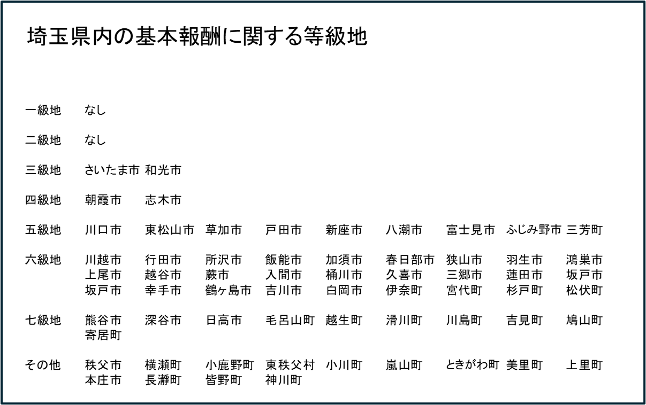
(2) 次に掲げる指定児童発達支援に要する費用 の額は、令和９年３月３１日までの間、それ ぞれ次に掲げる額を算定していますか。 ①旧主として難聴児指定児童発達支援事業所 において難聴児に対し行う指定児童発達支 援告示別表第２経過的障害児通称給付費等 単位数表第１により算定する単位数に一単 位の単価を乗じて得た額 ②旧主として重症心身障害児指定児童発達支 援事業所において重症心身障害児に対し行 う指定児童発達支援告示別表第２経過的障 害児通称給付費等単位数表第２により算定 する単位数に一単位の単価を乗じて得た額 ③旧指定医療型児童発達支援事業所において 肢体不自由又は重症心身障害児に対し行う 指定児童発達支援告示別表第２経過的障害 児通称給付費等単位数表第３により算定す る単位数に１０円を乗じて得た額 | い る い な い |  | ●告示１２２号別表２ 留意事項通知２の（６）①

 |  |  | 留意事項通知２の（７）①

 |  |  | 留意事項通知２の（８）①

(3) (1)の規定により、指定通所支援、基準該 当通所支援又は指定入所支援に要する費用の 額を算定した場合において、その額に１円未 満の端数があるときは、その端数金額は切り 捨てて算定していますか。 | い る い な い |  | ●告示１２２号二 ●告示１２３号二 ●留意事項第２の１の（1）②

